关系图
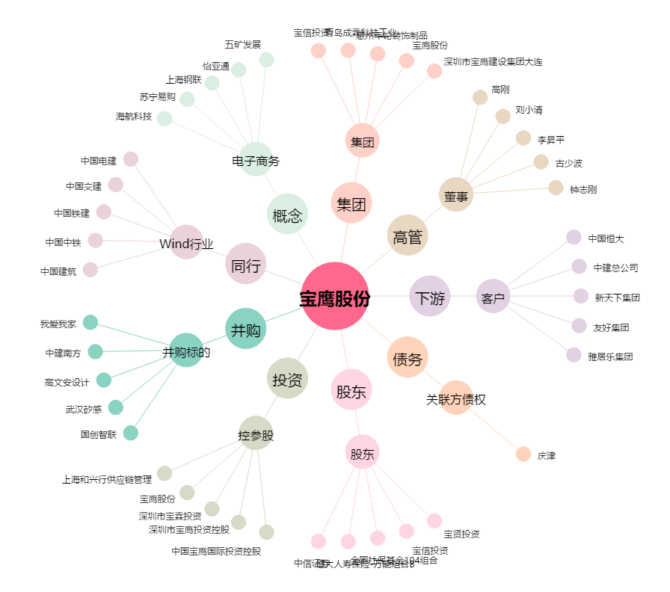
宝鹰股份[002047.SZ] - 关系概览图

